Sheet1
UWP開発
 | 栞さん現在の開発ハード環境
 | CPU：I5
 | Memory：８G
 | SSD：２５６G
 | C: ９７G/５３G
 | D：１３５G/３０G
 | 社内のWindowsパッチパネル端末
 |  | GateWay
 |  |  | Win10 64bit Pro
 |  |  | CPU：Atom Z8350
 |  |  | メモリ：２GB
 |  | Microsoft Surface
 |  |  | Win10 64bit Pro

 | ソフト環境
 |  | VisualStudio2017 professional
 |  | visual studio 2017 remote debugger (タブレット端末)

 | 進捗
 |  | 開発ツールのインストール |  |  |  |  | OK
 |  | デバッグツールのインストール |  |  |  |  | OK
 |  | プログラム
 |  |  | 実行 |  |  |  | OK
 |  |  | デバッグ |  |  |  | OK
 |  |  | 配布
 |  |  |  | ローカルタブレットへ |  |  | OK
 |  |  |  |  | 新規インストール |  | OK
 |  |  |  |  | 更新 |  | OK
 |  |  |  | Windows Storeへ配布 |  |  | まだ

 |  | プログラミング
 |  |  | コントロール選定
 |  |  |  | TextBlock |  | 固定文言用（Labelの代わり）
 |  |  |  | TextBox
 |  |  |  | CheckBox

 |  |  |  | DatePicker
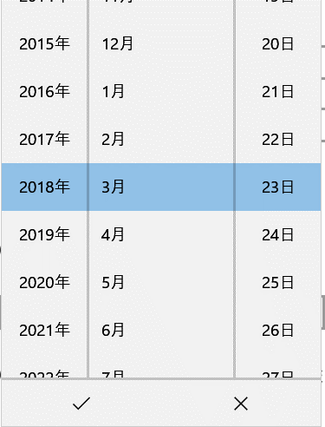

 |  |  |  | RadioButton

 |  |  |  | ComboBox

 |  |  |  | TimePicker
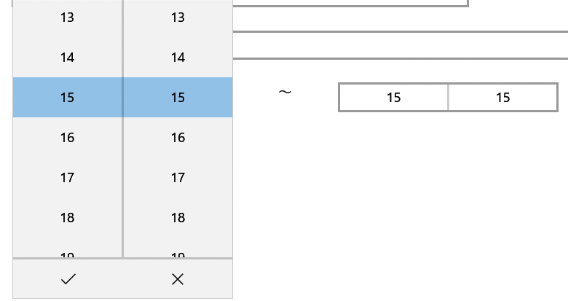

 |  |  |  | Button

 |  |  |  | ToggleSwitch

 |  |  |  | 各種Panel
 |  |  |  |  | Gid
 |  |  |  |  | StackPanel
 |  |  |  |  | ………
 |  | 調査中の課題
 |  |  | コントロールのカスタマイズ
 |  |  |  | UserControl
 |  |  |  | TemplatedControl
 |  |  | RadioButton、
 |  |  |  | コードと名称の紐づき方法
 |  |  |  | 可変項目
 |  |  |  | ※、難しい
 |  |  | ComboBox
 |  |  |  | コードと名称の紐づき方法 |  |  | OK
 |  |  |  | 可変項目 |  |  | OK
 |  |  | 多言語の切り替え
 |  |  |  | 中国語
 |  |  |  | 日本語
 |  |  | DB接続
 |  |  |  | 中間WEBサーバー経由
 |  |  | ローカルデータ保存

 |  |  | 画面遷移

 |  |  | 各種サイズの画面対応

